Dashboard
Tableau de bord sur les catastrophes naturelles au début du XXIe siècle

Répartition des articles par thème et par année
 | cyclone | innondation | ouragan | seisme | tremblement de terre | typhon
2000 | 0% | 0% | 86% | 0% | 0% | 14%
2001 | 0% | 0% | 74% | 0% | 0% | 26%
2002 | 0% | 0% | 79% | 0% | 0% | 21%
2003 | 0% | 15% | 72% | 2% | 0% | 11%
2004 | 4% | 25% | 48% | 3% | 1% | 19%
2005 | 16% | 11% | 65% | 6% | 1% | 2%
2006 | 13% | 28% | 21% | 29% | 3% | 6%
2007 | 6% | 0% | 79% | 4% | 0% | 12%
2008 | 63% | 0% | 23% | 0% | 0% | 14%
2009 | 34% | 0% | 25% | 0% | 1% | 41%
2010 | 33% | 25% | 26% | 6% | 0% | 11%
2011 | 0% | 34% | 17% | 35% | 0% | 14%
2012 | 23% | 8% | 37% | 16% | 0% | 16%
2013 | 21% | 12% | 12% | 12% | 0% | 42%
2014 | 35% | 14% | 14% | 9% | 0% | 28%
2015 | 41% | 11% | 14% | 9% | 0% | 25%
2016 | 29% | 20% | 22% | 20% | 0% | 9%
2017 | 36% | 8% | 42% | 7% | 0% | 8%
2018 | 50% | 24% | 14% | 9% | 0% | 3%

 | cyclone | innondation | ouragan | seisme | tremblement de terre | typhon
2000 |  |  | 1574 |  |  | 4310
2001 |  |  | 22478 |  |  | 1397
2002 |  |  | 2085 |  |  | 746
2003 |  |  | 2976 |  |  | 424575
2004 | 1815 | 7054 | 211707 | 1338 | 40999 | 16591011
2005 | 14496 | 815394642 | 24975667531 | 19769 | 6579 | 788
2006 | 5672 | 5320 | 2773 | 78498291 | 1208 | 155
2007 | 1673 |  | 53447 | 392 |  | 684
2008 | 379279393 |  | 3590 |  | 8805 | 5216
2009 | 5475 |  | 87491 | 129745775086 |  | 98943
2010 | 857697771 | 9077577 | 3161 |  | 1610 | 353741
2011 | 3742269 | 104432 | 114176 | 17423743520 | 576 | 130328051
2012 | 261100 | 88202 | 1980733 | 3923166 | 1337 | 10838
2013 | 474032 | 195123 | 5484 | 7075026 | 562 | 11788183
2014 | 7189 | 70645721136 | 3044 | 68217 |  | 665062
2015 | 81235 | 1251567 | 47136 | 576831 |  | 194989
2016 | 429641648 | 218685 | 14090164 |  |  | 432318
2017 | 8159045 | 345437798 | 1299847 | 8382605 |  | 3618
2018 | 5346 | 99969 | 3179 | 2505 |  | 978

Nuage de mot
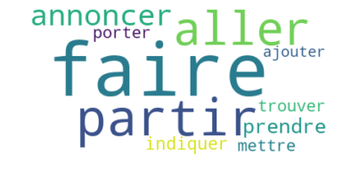
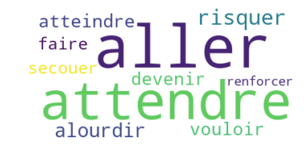
top 10 nom contenu | 10 nom titre
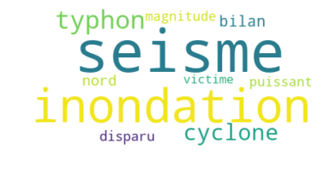
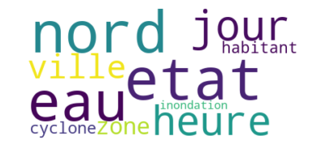

top 10 verbe contenu | top 10 verbe titre

